信用交易
融资融券市场交易数据统计（20220818）

标的证券 | 融资融券余额（亿元） | 融资余额（亿元） | 融券余额（亿元） | 融资买入额（亿元） | 融资融券规模变化（亿元） | 融资余额增幅(‰) | 融券余额增幅(%)
统计数据 | 16,459.17 | 15,362.74 | 1,096.43 | 729.15 | 36.53 | 2.08 | 0.43
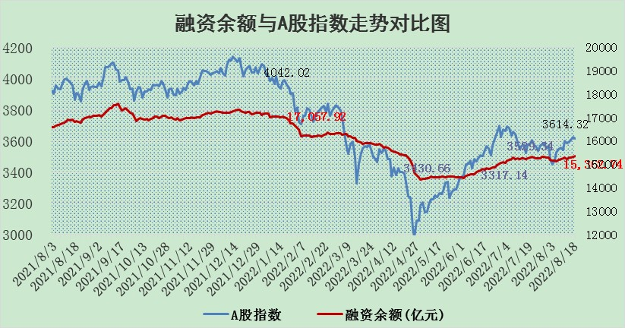

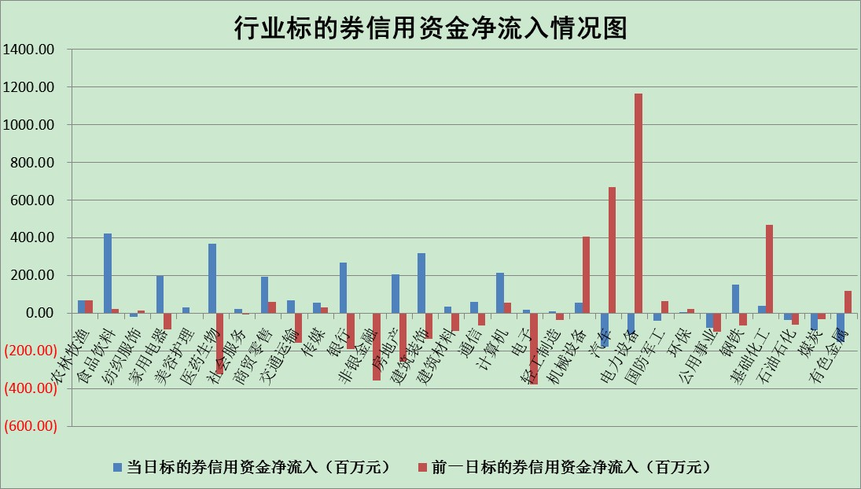

标的基金代码 | 标的基金简称 | 融资余额/市值(%) | 融资余额增幅(%) | 融资买入额/成交金额(%) | （融资余额净增额-融券余额净增额）/市值(‱) | 融券余额降幅(%) | ABS[（融资余额净增额-融券余额净增额）/市值净增额-1](%)
159902 | 华夏中小板ETF | 1.60 | -0.21 | 0.01 | 0.96 | 2.29 | 101.11
159915 | 易方达创业板ETF | 1.24 | -2.70 | 98770.71 | -3.45 | -0.04 | 53.56
159919 | 嘉实沪深300ETF | 5.19 | 1.80 | 5.39 | 11.27 | 18.49 | 113.67
159920 | 华夏恒生ETF | 110.47 | -0.16 | 20.68 | -17.57 | 0.84 | 80.83
159922 | 嘉实中证500ETF | 1.07 | -0.85 | 84.70 | 1.73 | 0.19 | 105.19
159925 | 南方沪深300ETF | 0.02 | 0.00 | 0.00 | 0.00 | 0.00 | 100.00
159928 | 消费ETF | 0.90 | 0.36 | 7.09 | 0.44 | 1.67 | 100.26
159934 | 易方达黄金ETF | 453.72 | -0.10 | 23.42 | -45.65 | 0.00 | 5.48
159939 | 全指信息技术ETF | 0.64 | 2.50 | 28.06 | 1.55 | 0.00 | 98.46
159940 | 全指金融地产ETF | 0.33 | 0.56 | 0.02 | 0.18 | 0.00 | 100.11
159995 | 半导体芯片ETF | 1.75 | -2.11 | 188.44 | -4.86 | -5.44 | 103.26
159997 | 天弘中证电子ETF | 2.49 | -0.11 | 15.68 | -0.80 | -7.23 | 101.20
159998 | 天弘中证计算机主题ETF | 0.15 | 6.79 | 0.08 | 0.98 | 0.00 | 101.56
510050 | 华夏上证50ETF | 11.20 | 0.21 | 171.79 | 3.24 | 6.38 | 104.06
510180 | 华安上证180ETF | 0.47 | -1.32 | 0.47 | -0.53 | 13.96 | 99.37
510880 | 华泰柏瑞红利ETF | 0.15 | -3.89 | 0.20 | 0.78 | 35.58 | 100.63
510900 | 易方达恒生H股ETF | 151.33 | -0.16 | 11.55 | -24.10 | 0.00 | 73.21
511010 | 5年期国债ETF | 0.00 | 0.00 | 0.00 | 0.00 | 0.00 | 100.00
511380 | 可转债及可交换债券ETF | 38.42 | 2.99 | 3.62 | 111.43 | 0.00 | 792.83
512000 | 全指证券ETF | 6.73 | -0.20 | 20.94 | -0.74 | 1.26 | 98.65
512010 | 沪深300医药卫生ETF | 5.15 | 6.35 | 47.77 | 31.05 | 1.54 | 991.53
512070 | 沪深300非银ETF | 2.87 | 0.33 | 21.19 | 1.28 | 3.44 | 101.06
512400 | 南方中证申万有色金属ETF | 1.03 | 3.53 | 0.45 | 4.32 | 1.11 | 115.82
512580 | 广发中证环保产业ETF | 0.59 | -12.88 | 0.75 | -9.05 | -0.83 | 1709.54
512660 | 国泰中证军工ETF | 2.38 | -2.70 | 16.65 | -7.56 | -1.87 | 121.50
512800 | 华宝中证银行ETF | 12.53 | 0.41 | 3.40 | 5.47 | 3.93 | 106.57
512980 | 广发中证传媒ETF | 1.60 | 1.22 | 87.68 | 2.58 | 25.46 | 101.57
515030 | 华夏中证新能源汽车ETF | 1.57 | 11.19 | 25.64 | 15.71 | -0.47 | 125.07
515050 | 华夏中证5G通信主题ETF | 1.34 | -2.26 | 36.14 | -3.09 | -0.09 | 102.64
515070 | 华夏中证人工智能ETF | 1.16 | -0.35 | 1.97 | -0.40 | 0.00 | 99.02
标的股票比较指标 |  | 融资余额/流通A股市值(%) | 融资余额增幅(%) | 融资买入额/成交金额(%) | （融资余额净增额-融券余额净增额）/流通A股市值(‱) | 融券余额降幅(%) | ABS[（融资余额净增额-融券余额净增额）/流通A股市值净增额-1](%)
前十名标的个股 |  | 绿庭投资 | 杭萧钢构 | 民生银行 | 杭萧钢构 | 百川能源 | 恒铭达
 |  | 西水股份 | 朗特智能 | 万德斯 | 翔丰华 | 申华控股 | 星期六
 |  | 仁东控股 | 翔丰华 | 益佰制药 | 中元股份 | 昂立教育 | 埃斯顿
 |  | 中体产业 | 中京电子 | 中国银行 | 中京电子 | 招商南油 | 新大陆
 |  | 数码科技 | 璞泰来 | 天玑科技 | 莱茵生物 | 安妮股份 | 国星光电
 |  | 全柴动力 | 皖维高新 | 厦门空港 | 雪人股份 | 福建高速 | 航天晨光
 |  | 尖峰集团 | 三花智控 | 新湖中宝 | 美尔雅 | 海印股份 | 多氟多
 |  | 海兰信 | 泸天化 | 内蒙一机 | 皖维高新 | 欧比特 | 恒宝股份
 |  | 蒙草生态 | 长飞光纤 | 万邦达 | 威创股份 | 厦门港务 | 万德斯
 |  | 亚通股份 | 宏发股份 | 酒钢宏兴 | 梦网集团 | 润欣科技 | 新华医疗
后十名标的个股 |  | 广田集团 | 亿晶光电 | 中材国际 | 沧州大化 | 冠城大通 | 蒙泰高新
 |  | 延安必康 | 美吉姆 | 兴业证券 | 亿晶光电 | 盛德鑫泰 | 新安股份
 |  | 曙光股份 | 德赛电池 | 广田集团 | 德赛电池 | 宁波海运 | 通化金马
 |  | 龙净环保 | 大叶股份 | 延安必康 | 美吉姆 | 渤海轮渡 | 四维图新
 |  | 中嘉博创 | 百川能源 | 曙光股份 | 大叶股份 | 时代出版 | 超华科技
 |  | 泰禾集团 | 沧州大化 | 龙净环保 | 京粮控股 | 冠农股份 | 均胜电子
 |  | 苏宁易购 | 海信家电 | 中嘉博创 | 三峡新材 | 瑞斯康达 | 中胤时尚
 |  | 中信国安 | 珀莱雅 | 泰禾集团 | 杰普特 | 兆日科技 | 中核科技
 |  | 台海核电 | 东山精密 | 苏宁易购 | 广晟有色 | 申达股份 | 科蓝软件
 |  | 当代文体 | 京粮控股 | 中信国安 | 水晶光电 | 通宇通讯 | 盛德鑫泰
说明：1.以上普通交易数据和信用交易数据皆以交易日收盘后数据为基准；2.上述标的证券总数据只计算标的证券市场总数据，不包括从标的证券中调出去标的证券数据，所以与交易所公布的总值略有不同； 3.上述行业采用申万一级行业分类；4.以上标的基金和标的个股中比较的6个指标值中：前5个（从左至右）为正向指标，值越大排名越靠前；第6个为逆向指标，值越小，排名越靠前；5.第6个指标中ABS[]表示求绝对值，其主要用于考量信用资金相对净流入对股价相对净变化的贡献程度；6.数据来源：wind，交易所。

